7-autovalores
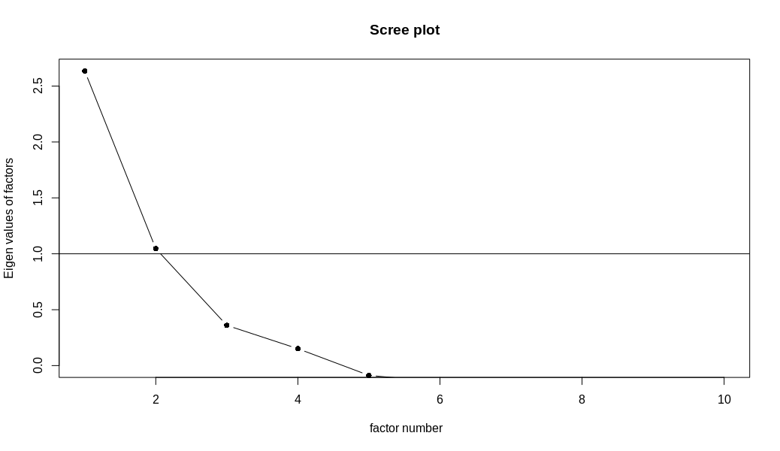
Factores | Autovalor | % varianza total | % varianza total acumulada
1 | 3.25 | 32.46 % | 32.46 %
2 | 1.90 | 19.05 % | 51.50 %
3 | 1.15 | 11.51 % | 63.01 %
4 | 0.86 | 8.61 % | 71.62 %
5 | 0.67 | 6.72 % | 78.35 %
6 | 0.60 | 6.00 % | 84.34 %
7 | 0.46 | 4.62 % | 88.97 %
8 | 0.42 | 4.23 % | 93.20 %
9 | 0.36 | 3.57 % | 96.77 %
10 | 0.32 | 3.23 % | 100.00 %
Total | 10

7-cargas-factoriales-rotadas
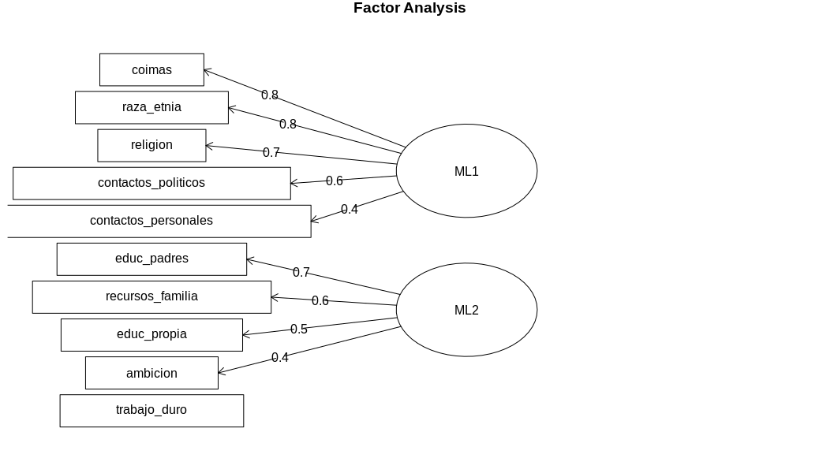
 | ML1 | ML2 | Comunalidades
recursos_familia | 0.35 | 0.65 | 0.54
educ_padres | 0.30 | 0.73 | 0.63
educ_propia | 0.01 | 0.45 | 0.20
ambicion | -0.04 | 0.38 | 0.15
trabajo_duro | -0.09 | 0.14 | 0.03
contactos_personales | 0.44 | 0.27 | 0.27
contactos_politicos | 0.59 | 0.14 | 0.37
coimas | 0.79 | 0.01 | 0.63
raza_etnia | 0.77 | -0.10 | 0.60
religion | 0.74 | -0.03 | 0.54

 |  |  | Total
Suma de cuadrados (autovalor) | 2.531 | 1.428 | 3.96
Porcentaje de trazo | 25.3% | 14.3% | 39.59 %
Suma autovalores (trazo) | 10

